メイン_
配台一括実行
マスター取り込み
再計画実行
マスターファイルを開く
環境構築 (初回のみ)
計画結果（シートへ）
結果_AIログ
結果_カレンダー(出勤簿)
結果_タスク一覧 |  |  |  |  |  |  |  |  |  |  |  |  |  | ●Python実行環境を構築します
結果_メンバー別作業割合 |  |  |  |  |  |  |  |  |  |  |  |  |  | インストールするパソコンの管理者権限が必要です。
表示フォントを変更
結果_メンバー別作業割引
結果_人員配台優先順 | メンバー | 4/15(水) | 4/16(木) | 4/17(金) | 4/18(土) | 4/19(日) | 4/20(月) | 4/21(火) | 4/22(水) | 4/23(木) | 4/24(金) | 4/25(土) | 4/26(日)
結果_設備ガント | 冨田 裕子 | - | 08:25 / 17:00 | 08:25 / 17:00 | 休 / 休 | 休 / 休 | 08:25 / 17:00 | 08:25 / 17:00 | 08:25 / 17:00 | 08:25 / 17:00 | 08:25 / 17:00 | 休 / 休 | 休 / 休
結果_設備ガント_実績明細 | 図司 智子 | - | 08:25 / 17:00 | 08:25 / 17:00 | 休 / 休 | 休 / 休 | 08:25 / 17:00 | 08:25 / 17:00 | 08:25 / 17:00 | 08:25 / 17:00 | 08:25 / 17:00 | 休 / 休 | 休 / 休
結果_設備毎の時間割 | 宮島 剛 | - | 08:25 / 17:00 | 08:25 / 17:00 | 休 / 休 | 休 / 休 | 08:25 / 17:00 | 08:25 / 17:00 | 08:25 / 17:00 | 08:25 / 17:00 | 08:25 / 17:00 | 休 / 休 | 休 / 休
結果_設備毎の時間割_機械名毎 | 森下 誠 | - | 08:25 / 17:00 | 08:25 / 17:00 | 休 / 休 | 休 / 休 | 08:25 / 17:00 | 08:25 / 17:00 | 08:25 / 17:00 | 08:25 / 17:00 | 08:25 / 17:00 | 休 / 休 | 休 / 休
 | 森岡 真由美 | - | 08:25 / 17:00 | 08:25 / 17:00 | 休 / 休 | 休 / 休 | 08:25 / 17:00 | 08:25 / 17:00 | 08:25 / 17:00 | 08:25 / 17:00 | 08:25 / 17:00 | 休 / 休 | 休 / 休
AI解析キャッシュ削除
 | 竹内 正美 | - | 08:25 / 17:00 | 08:25 / 17:00 | 休 / 休 | 休 / 休 | 08:25 / 17:00 | 08:25 / 17:00 | 08:25 / 17:00 | 08:25 / 17:00 | 08:25 / 17:00 | 休 / 休 | 休 / 休
 | 菅沼 めぐみ | - | 08:25 / 17:00 | 08:25 / 17:00 | 休 / 休 | 休 / 休 | 08:25 / 17:00 | 08:25 / 17:00 | 08:25 / 17:00 | 08:25 / 17:00 | 08:25 / 17:00 | 休 / 休 | 休 / 休

 |  |  |  |  |  |  |  |  |  |  |  |  |  | 【グローバルコメント】 | 集計時刻: 2026/04/16 07:33:31（この実行での Gemini API） | 日付 | 推定USD | 日付 | 合計トークン
 |  |  |  |  |  |  |  |  |  |  |  |  |  |  | 」この実行】 | 2026-03-28 | 0.000292 | 2026-03-28 | 1,502
 |  |  |  |  |  |  |  |  |  |  |  |  |  |  | ────────────────────────────────────── | 2026-03-29 | 0.012240 | 2026-03-29 | 58,618
 |  |  |  |  |  |  |  |  |  |  |  |  |  |  | 呼出し 1 回 | 2026-03-30 | 0.013032 | 2026-03-30 | 50,961
 |  |  |  |  |  |  |  |  |  |  |  |  |  |  | 入力トークン 7,162 | 2026-03-31 | 0.015524 | 2026-03-31 | 60,916
 |  |  |  |  |  |  |  |  |  |  |  |  |  |  | 出力トークン 20,430 | 2026-04-01 | 0.034801 | 2026-04-01 | 134,177
 |  |  |  |  |  |  |  |  |  |  |  |  |  |  | 思考トークン 3,561 | 2026-04-02 | 0.033719 | 2026-04-02 | 135,458
 |  |  |  |  |  |  |  |  |  |  |  |  |  |  | total 報告 31,153 | 2026-04-03 | 0.087492 | 2026-04-03 | 340,356
 |  |  |  |  |  |  |  |  |  |  |  |  |  |  |  | 2026-04-04 | 0.036067 | 2026-04-04 | 146,178
 |  |  |  |  |  |  |  |  |  |  |  |  |  |  | 」この実行・モデル別】 | 2026-04-05 | 0.060669 | 2026-04-05 | 228,647
 |  |  |  |  |  |  |  |  |  |  |  |  |  |  | ─────────────────────────────────────────────── | 2026-04-06 | 0.028209 | 2026-04-06 | 107,638
 |  |  |  |  |  |  |  |  |  |  |  |  |  |  | モデル gemini-3-flash-preview | 2026-04-07 | 0.029283 | 2026-04-07 | 111,216
 |  |  |  |  |  |  |  |  |  |  |  |  |  |  | 呼出し 1 回 | 2026-04-08 | 0.017055 | 2026-04-08 | 63,653
 |  |  |  |  |  |  |  |  |  |  |  |  |  |  | 入力トークン 7,162 | 2026-04-10 | 0.010846 | 2026-04-10 | 42,955
 |  |  |  |  |  |  |  |  |  |  |  |  |  |  | 出力トークン 20,430 | 2026-04-11 | 0.015550 | 2026-04-11 | 66,446
 |  |  |  |  |  |  |  |  |  |  |  |  |  |  | 思考トークン 3,561
 |  |  |  |  |  |  |  |  |  |  |  |  |  |  | total_token_count 31,153
 |  |  |  |  |  |  |  |  |  |  |  |  |  |  | 推定USD $0.007734
 |  |  |  |  |  |  |  |  |  |  |  |  |  |  | 推定JPY ¥1.16（150円/USD）

 |  |  |  |  |  |  |  |  |  |  |  |  |  |  | 」この実行・推定料金合計】
 |  |  |  |  |  |  |  |  |  |  |  |  |  |  | ─────────────────────────────────
 |  |  |  |  |  |  |  |  |  |  |  |  |  |  | USD $0.007734
 |  |  |  |  |  |  |  |  |  |  |  |  |  |  | JPY ¥1.16（150円/USD）
 |  |  |  |  |  |  |  |  |  |  |  |  |  |  | ※ トークンは API の usage_metadata に基るしした。
 |  |  |  |  |  |  |  |  |  |  |  |  |  |  | ※ USD 坘価はコード＝環境変数の目安です。実課金は Google の請求を参照してください。
 |  |  |  |  |  |  |  |  |  |  |  |  |  |  | ※ 坄 API 呼出しととの推定料金はコンソールに出さう」下記累計 JSON にのみ穝み上きした。

 |  |  |  |  |  |  |  |  |  |  |  |  |  |  | 」累計】gemini_usage_cumulative.json （API_Payment フォルダ・全実行の推定値）
 |  |  |  |  |  |  |  |  |  |  |  |  |  |  | ──────────────────────────────────────
 |  |  |  |  |  |  |  |  |  |  |  |  |  |  | 最終更新 2026-04-16T07:31:43
 |  |  |  |  |  |  |  |  |  |  |  |  |  |  | 呼出し 95 回
 |  |  |  |  |  |  |  |  |  |  |  |  |  |  | 入力トークン 433,035
 |  |  |  |  |  |  |  |  |  |  |  |  |  |  | 出力トークン 1,017,693
 |  |  |  |  |  |  |  |  |  |  |  |  |  |  | 思考トークン 618,240
 |  |  |  |  |  |  |  |  |  |  |  |  |  |  | total 報告 2,068,968
 |  |  |  |  |  |  |  |  |  |  |  |  |  |  | 推定USD 累計 $0.523258
 |  |  |  |  |  |  |  |  |  |  |  |  |  |  | 推定JPY 累計 ¥78.49（150円/USD）

 |  |  |  |  |  |  |  |  |  |  |  |  |  |  | 」累計・モデル別】
 |  |  |  |  |  |  |  |  |  |  |  |  |  |  | ──────────────────────────────────────
 |  |  |  |  |  |  |  |  |  |  |  |  |  |  | モデル gemini-2.5-flash
 |  |  |  |  |  |  |  |  |  |  |  |  |  |  | 呼出し 73 回
 |  |  |  |  |  |  |  |  |  |  |  |  |  |  | 入力 / 出力 298,073 / 658,738
 |  |  |  |  |  |  |  |  |  |  |  |  |  |  | 思考トークン 560,848
 |  |  |  |  |  |  |  |  |  |  |  |  |  |  | 推定USD 累計 $0.388231
 |  |  |  |  |  |  |  |  |  |  |  |  |  |  | 推定JPY 累計 ¥58.23

 |  |  |  |  |  |  |  |  |  |  |  |  |  |  | 」累計・モデル別】
 |  |  |  |  |  |  |  |  |  |  |  |  |  |  | ──────────────────────────────────────
 |  |  |  |  |  |  |  |  |  |  |  |  |  |  | モデル gemini-2.5-flash-lite
 |  |  |  |  |  |  |  |  |  |  |  |  |  |  | 呼出し 1 回
 |  |  |  |  |  |  |  |  |  |  |  |  |  |  | 入力 / 出力 7,172 / 20,213
 |  |  |  |  |  |  |  |  |  |  |  |  |  |  | 推定USD 累計 $0.006602
 |  |  |  |  |  |  |  |  |  |  |  |  |  |  | 推定JPY 累計 ¥0.99

 |  |  |  |  |  |  |  |  |  |  |  |  |  |  | 」累計・モデル別】
 |  |  |  |  |  |  |  |  |  |  |  |  |  |  | ──────────────────────────────────────
 |  |  |  |  |  |  |  |  |  |  |  |  |  |  | モデル gemini-3-flash-preview
 |  |  |  |  |  |  |  |  |  |  |  |  |  |  | 呼出し 13 回
 |  |  |  |  |  |  |  |  |  |  |  |  |  |  | 入力 / 出力 86,620 / 234,627
 |  |  |  |  |  |  |  |  |  |  |  |  |  |  | 思考トークン 57,392
 |  |  |  |  |  |  |  |  |  |  |  |  |  |  | 推定USD 累計 $0.094102
 |  |  |  |  |  |  |  |  |  |  |  |  |  |  | 推定JPY 累計 ¥14.12

 |  |  |  |  |  |  |  |  |  |  |  |  |  |  | 」累計・モデル別】
 |  |  |  |  |  |  |  |  |  |  |  |  |  |  | ──────────────────────────────────────
 |  |  |  |  |  |  |  |  |  |  |  |  |  |  | モデル gemini-3.1-flash-lite-preview
 |  |  |  |  |  |  |  |  |  |  |  |  |  |  | 呼出し 8 回
 |  |  |  |  |  |  |  |  |  |  |  |  |  |  | 入力 / 出力 41,170 / 104,115
 |  |  |  |  |  |  |  |  |  |  |  |  |  |  | 推定USD 累計 $0.034322
 |  |  |  |  |  |  |  |  |  |  |  |  |  |  | 推定JPY 累計 ¥5.15

 |  |  |  |  |  |  |  |  |  |  |  |  |  |  | 」推移グラフ】料金・呼出し: Q〜R 列＝トークン量: S〜T 列（坄グラフ・自動更新）を参照
 |  |  |  |  |  |  |  |  |  |  |  |  |  |  | 系列1: 日次 推定USD（2026-04-02 ～ 2026-04-16）
 |  |  |  |  |  |  |  |  |  |  |  |  |  |  | 系列2: 日次 合計トークン（API 報告 total または内訳合計）
 |  |  |  |  |  |  |  |  |  |  |  |  |  |  | 年・月・週・時などの内訳: log\gemini_usage_buckets_for_chart.csv（Excel でグラフ坯）
 |  |  |  |  |  |  |  |  |  |  |  |  |  |  | （period_key は PC ローカル時刻（datetime.now）で付与。他 PC との集計は混ぜないでください。）

配台計画_タスク入力
配台試行順を更新
手動配台試行順番に並べ替え
配台試行順番 | 配台不要 | 依頼NO | 工程名 | 機械名 | 換算数量 | 未加工 | 配台使用残数量 | 受注数 | 加工速度 | 製品名 | ロール単位長さ | 製品幅 | 製品厚み | 回答納期 | 指定納期 | 原反投入日 | 在庫場所 | 使用原反 | 原反幅 | 加工内容 | 加工完了区分 | 実加工数 | 実出来高 | 加工工程の決定プロセスの因子 | （元）加工速度_上書き | 加工速度_上書き | （元）原反投入日_上書き | 原反投入日_上書き | （元）担当OP_指定 | 担当OP_指定 | （元）特別指定_備考 | 特別指定_備考 | AI特別指定_解析
1 |  | W4-5 | 検査 | 熱融着機 湖南 | 6600 | 3300 | 3300 | 6600 | 8 | 15020-JX5R-1300X300F-A R | 300 | 1300 | 2 | 2026-04-27 | 2026-04-27 | 2026-04-13 | K | 15020-AX5R-1300X300F-A P | 1300 | EC,検査 | 0:未完 | 3300 | 3300 | 検査+熱融着機 湖南 | （8） |  | （2026/4/13） |  | （―） |  | （―）
2 |  | Y4-54 | SEC | SEC機 湖南 | 600 | 0 | 600 | 1200 | 25 | 0R040-8Y0B- 680X200F-ABG1C | 200 | 680 | 4 | 2026-04-15 | 2026-04-15 | 2026-04-24 | S | 50080-AY0B- 680X200F-ABG1F | 680 | 接続,SEC | 0:未完 | 0 | 0 | SEC+SEC機 湖南 | （25） |  | （2026/4/24） |  | （―） |  | （―）
3 |  | Y4-54 | 接続 | 熱融着機 湖南 | 600 | 0 | 600 | 1200 | 15 | 0R040-8Y0B- 680X200F-ABG1C | 200 | 680 | 4 | 2026-04-15 | 2026-04-15 | 2026-04-24 | S | 50080-AY0B- 680X200F-ABG1F | 680 | 接続,SEC | 0:未完 | 0 | 0 | 接続+熱融着機 湖南 | （15） |  | （2026/4/24） |  | （―） |  | （―）
4 |  | V4-6 | スライス | スライス機1 湖南 | 1000 | 1000 | 1000 | 2000 | 16.12 | 30020-BG00-1000X200F-A C | 200 | 1000 | 2 | 2026-04-17 | 2026-04-17 | 2026-04-15 | K | 30040-AG00-1000X200F-A C | 1000 | スライス | 0:未完 | 0 | 0 | スライス+スライス機1 湖南 | （16.12） |  | （2026/4/15） |  | （―） |  | （―）
5 |  | V4-7 | スライス | スライス機1 湖南 | 4400 | 4400 | 4400 | 8800 | 16.12 | 30030-BG00-1000X100F-A C | 100 | 1000 | 3 | 2026-04-17 | 2026-04-17 | 2026-04-15 | S | 30060-AG00-1000X100F-A C | 1000 | スライス | 0:未完 | 0 | 0 | スライス+スライス機1 湖南 | （16.12） |  | （2026/4/15） |  | （―） |  | （―）
6 |  | Y4-37 | スライス | スライス機1 湖南 | 500 | 500 | 500 | 1000 | 16.12 | 20020-BY00- 640X125F-AWH1C | 200 | 640 | 2 | 2026-04-17 | 2026-04-17 | 2026-04-15 | K | 20040-AY00- 640X250F-AWH1C | 640 | 分割,スライス | 0:未完 | 0 | 0 | スライス+スライス機1 湖南 | （16.12） |  | （2026/4/15） |  | （―） |  | （―）
7 |  | Y4-34 | SEC | SEC機 湖南 | 3000 | 0 | 3000 | 6000 | 25 | 0R040-8Y0B- 680X200F-ABG1C | 200 | 680 | 4 | 2026-04-20 | 2026-04-20 | 2026-04-14 | S | 50080-AY0B- 680X200F-ABG1C | 680 | SEC | 0:未完 | 0 | 0 | SEC+SEC機 湖南 | （25） |  | （2026/4/14） |  | （―） |  | （―）
8 |  | Y4-44 | スリット | スリット機1 湖南 | 1000 | 0 | 1000 | 2000 | 10.12 | 30020-BY00- 500X250F-A C | 300 | 500 | 2 | 2026-04-20 | 2026-04-20 | 2026-04-17 | K | 30020-BY00-1040X250F-A C | 1040 | スリット | 0:未完 | 0 | 0 | スリット+スリット機1 湖南 | （10.12） |  | （2026/4/17） |  | （―） |  | （―）
9 |  | PN04-02 | EC | SEC機 湖南 | 2000 | 0 | 2000 | 2000 | 18.06 | FEL3002BY05WDLG-EC | 100 | 1000 | 2 | 2026-04-21 | 2026-04-21 | 2026-04-17 | K | FEL3002BY05-10WD-1000X100 LG | 1000 | 梱包,EC | 0:未完 | 0 | 0 | EC+SEC機 湖南 | （18.06） |  | （2026/4/17） |  | （―） |  | （―）
10 |  | Y4-9 | SEC | SEC機 湖南 | 1000 | 0 | 1000 | 2000 | 25 | 0R040-8Y0B- 870X200F-ABG1C | 200 | 870 | 4 | 2026-04-21 | 2026-04-21 | 2026-04-15 | S | 50080-AY0B- 870X200F-ABG1F | 870 | 接続,SEC | 0:未完 | 0 | 0 | SEC+SEC機 湖南 | （25） |  | （2026/4/15） |  | （―） |  | （―）
11 |  | Y4-10 | SEC | SEC機 湖南 | 800 | 0 | 800 | 1600 | 25 | 0R040-8Y0B- 680X200F-AGA1C | 200 | 680 | 4 | 2026-04-21 | 2026-04-21 | 2026-04-15 | S | 50080-AY0B- 680X200F-AGA1F | 680 | 接続,SEC | 0:未完 | 0 | 0 | SEC+SEC機 湖南 | （25） |  | （2026/4/15） |  | （―） |  | （―）
12 |  | Y4-40 | SEC | SEC機 湖南 | 1000 | 0 | 1000 | 2000 | 25 | 0R040-8Y0B- 820X200F-A C | 200 | 820 | 4 | 2026-04-21 | 2026-04-21 | 2026-04-14 | S | 50080-AY0B- 870X200F-A C | 870 | スリット,SEC | 0:未完 | 0 | 0 | SEC+SEC機 湖南 | （25） |  | （2026/4/14） |  | （―） |  | （―）
13 |  | Y4-41 | SEC | SEC機 湖南 | 1600 | 0 | 1600 | 3200 | 25 | 0R040-8Y0B- 830X200F-ABG1C | 200 | 830 | 4 | 2026-04-21 | 2026-04-21 | 2026-04-14 | S | 50080-AY0B- 870X200F-ABG1C | 870 | スリット,SEC | 0:未完 | 0 | 0 | SEC+SEC機 湖南 | （25） |  | （2026/4/14） |  | （―） |  | （―）
14 |  | JR260403 | SEC | SEC機 湖南 | 500 | 0 | 500 | 475 | 25 | 40040-R10W- 870X 95 LG | 100 | 870 | 4 | 2026-04-21 | 2026-04-21 | 2026-04-17 | K | FEL4004AY-10WD-1000X100 LG | 1000 | SEC,梱包,スリット | 0:未完 | 0 | 0 | SEC+SEC機 湖南 | （25） |  | （2026/4/17） |  | （―） |  | （―）
15 |  | JR260403 | スリット | スリット機1 湖南 | 475 | 0 | 500 | 475 | 10.12 | 40040-R10W- 870X 95 LG | 100 | 870 | 4 | 2026-04-21 | 2026-04-21 | 2026-04-17 | K | FEL4004AY-10WD-1000X100 LG | 1000 | SEC,梱包,スリット | 0:未完 | 0 | 0 | スリット+スリット機1 湖南 | （10.12） |  | （2026/4/17） |  | （―） |  | （―）
16 |  | Y4-38 | スライス | スライス機1 湖南 | 600 | 0 | 600 | 1200 | 16.12 | 30020-BG00-1030X200F-ABK0C | 200 | 1030 | 2 | 2026-04-21 | 2026-04-21 | 2026-04-17 | K | 30040-AG00-1030X200F-ABK0C | 1030 | スライス | 0:未完 | 0 | 0 | スライス+スライス機1 湖南 | （16.12） |  | （2026/4/17） |  | （―） |  | （―）
17 |  | Y4-9 | 接続 | 熱融着機 湖南 | 1000 | 0 | 1000 | 2000 | 15 | 0R040-8Y0B- 870X200F-ABG1C | 200 | 870 | 4 | 2026-04-21 | 2026-04-21 | 2026-04-15 | S | 50080-AY0B- 870X200F-ABG1F | 870 | 接続,SEC | 0:未完 | 0 | 0 | 接続+熱融着機 湖南 | （15） |  | （2026/4/15） |  | （―） |  | （―）
18 |  | V4-10 | 接続 | 熱融着機 湖南 | 3200 | 0 | 3200 | 3200 | 15 | 30030-AT60-1000X200F-A C | 200 | 1000 | 3 | 2026-04-21 | 2026-04-21 | 2026-04-16 | S | 30030-AT60-1000X200F-A F | 1000 | 接続 | 0:未完 | 0 | 0 | 接続+熱融着機 湖南 | （15） |  | （2026/4/16） |  | （―） |  | （―）
19 |  | Y4-10 | 接続 | 熱融着機 湖南 | 800 | 0 | 800 | 1600 | 15 | 0R040-8Y0B- 680X200F-AGA1C | 200 | 680 | 4 | 2026-04-21 | 2026-04-21 | 2026-04-15 | S | 50080-AY0B- 680X200F-AGA1F | 680 | 接続,SEC | 0:未完 | 0 | 0 | 接続+熱融着機 湖南 | （15） |  | （2026/4/15） |  | （―） |  | （―）
20 |  | V4-11 | 接続 | 熱融着機 湖南 | 1000 | 0 | 1000 | 1000 | 15 | 30040-AS60-1000X200F-A C | 200 | 1000 | 4 | 2026-04-21 | 2026-04-21 | 2026-04-16 | S | 30040-AS60-1000X200F-A F | 1000 | 接続 | 0:未完 | 0 | 0 | 接続+熱融着機 湖南 | （15） |  | （2026/4/16） |  | （―） |  | （―）
21 |  | A4-2 | 巻返し | スリット機1 湖南 | 300 | 0 | 300 | 300 | 15 | 30100-AG00-1000X 50F-A X | 100 | 1000 | 10 | 2026-04-21 | 2026-04-21 | 2026-04-17 | K | 30100-AG00-1000X 50F-A | 1000 | 巻返し | 0:未完 | 0 | 0 | 巻返し+スリット機1 湖南 | （15） |  | （2026/4/17） |  | （―） |  | （―）
22 |  | Y4-22 | SEC | SEC機 湖南 | 200 | 0 | 200 | 400 | 25 | 0R040-8Y0B- 530X200F-ABG1C | 200 | 530 | 4 | 2026-04-22 | 2026-04-22 | 2026-04-15 | K | 50080-AY0B- 680X200F-ABG1C | 680 | スリット,SEC | 0:未完 | 0 | 0 | SEC+SEC機 湖南 | （25） |  | （2026/4/15） |  | （―） |  | （―）
23 |  | Y4-23 | SEC | SEC機 湖南 | 1600 | 0 | 1600 | 3200 | 25 | 0R040-8Y0B- 530X200F-ABG1C | 200 | 530 | 4 | 2026-04-22 | 2026-04-22 | 2026-04-15 | S | 50080-AY0B- 680X200F-ABG1C | 680 | スリット,SEC | 0:未完 | 0 | 0 | SEC+SEC機 湖南 | （25） |  | （2026/4/15） |  | （―） |  | （―）
24 |  | Y4-45 | SEC | SEC機 湖南 | 3000 | 0 | 3000 | 6000 | 25 | 0R040-8Y0B- 680X200F-A C | 200 | 680 | 4 | 2026-04-22 | 2026-04-22 | 2026-04-20 | K | 50080-AY0B- 680X200F-A C | 680 | SEC | 0:未完 | 0 | 0 | SEC+SEC機 湖南 | （25） |  | （2026/4/20） |  | （―） |  | （―）
25 |  | W4-16 | スリット | スリット機1 湖南 | 900 | 0 | 900 | 900 | 10.12 | 25020-AP17- 970X300F-A P | 300 | 970 | 2 | 2026-04-22 | 2026-04-22 | 2026-04-17 | K | 25020-AP17-1220X300F-A P | 1220 | スリット | 0:未完 | 0 | 0 | スリット+スリット機1 湖南 | （10.12） |  | （2026/4/17） |  | （―） |  | （―）
26 |  | V4-9 | スライス | スライス機1 湖南 | 9000 | 0 | 9000 | 18000 | 16.12 | 30020-BY00- 650X250F-AWH1C | 300 | 650 | 2 | 2026-04-22 | 2026-04-22 | 2026-04-16 | S | 30040-AY00- 650X250F-AWH1C | 650 | スライス | 0:未完 | 0 | 0 | スライス+スライス機1 湖南 | （16.12） |  | （2026/4/16） |  | （―） |  | （―）
27 |  | Y4-20 | SEC | SEC機 湖南 | 6000 | 0 | 6000 | 12000 | 25 | 0R040-8Y0B- 680X200F-AGA1C | 200 | 680 | 4 | 2026-04-23 | 2026-04-23 | 2026-04-17 | S | 50080-AY0B- 680X200F-AGA1C | 680 | SEC | 0:未完 | 0 | 0 | SEC+SEC機 湖南 | （25） |  | （2026/4/17） |  | （―） |  | （―）
28 |  | Y4-42 | SEC | SEC機 湖南 | 3000 | 0 | 3000 | 6000 | 25 | 0R040-8Y0B- 870X200F-AGA1H | 200 | 870 | 4 | 2026-04-23 | 2026-04-23 | 2026-04-15 | S | 50080-AY0B- 870X200F-AGA1F | 870 | 接続,SEC | 0:未完 | 0 | 0 | SEC+SEC機 湖南 | （25） |  | （2026/4/15） |  | （―） |  | （―）
29 |  | Y4-46 | SEC | SEC機 湖南 | 3000 | 0 | 3000 | 6000 | 25 | 0R040-8Y0B- 870X200F-A C | 200 | 870 | 4 | 2026-04-23 | 2026-04-23 | 2026-04-20 | S | 50080-AY0B- 870X200F-A C | 870 | SEC | 0:未完 | 0 | 0 | SEC+SEC機 湖南 | （25） |  | （2026/4/20） |  | （―） |  | （―）
30 |  | Y4-42 | 接続 | 熱融着機 湖南 | 3000 | 0 | 3000 | 6000 | 15 | 0R040-8Y0B- 870X200F-AGA1H | 200 | 870 | 4 | 2026-04-23 | 2026-04-23 | 2026-04-15 | S | 50080-AY0B- 870X200F-AGA1F | 870 | 接続,SEC | 0:未完 | 0 | 0 | 接続+熱融着機 湖南 | （15） |  | （2026/4/15） |  | （―） |  | （―）
31 |  | Y4-21 | SEC | SEC機 湖南 | 9000 | 0 | 9000 | 18000 | 25 | 0R040-8Y0B- 870X200F-AGA1H | 200 | 870 | 4 | 2026-04-24 | 2026-04-24 | 2026-04-20 | S | 50080-AY0B- 870X200F-AGA1C | 870 | SEC | 0:未完 | 0 | 0 | SEC+SEC機 湖南 | （25） |  | （2026/4/20） |  | （―） |  | （―）
32 |  | Y4-39 | SEC | SEC機 湖南 | 3000 | 0 | 3000 | 6000 | 25 | 0R040-8Y0B- 870X200F-A C | 200 | 870 | 4 | 2026-04-24 | 2026-04-24 | 2026-04-21 | S | 50080-AY0B- 870X200F-A C | 870 | SEC | 0:未完 | 0 | 0 | SEC+SEC機 湖南 | （25） |  | （2026/4/21） |  | （―） |  | （―）
33 |  | JR260404 | SEC | SEC機 湖南 | 1000 | 0 | 1000 | 2850 | 25.01 | 40040-R10W- 316X 95 | 100 | 316 | 4 | 2026-04-24 | 2026-04-24 | 2026-04-22 | K | FEL4004AY-10WD-1000X100 | 1000 | SEC,梱包,スリット | 0:未完 | 0 | 0 | SEC+SEC機 湖南 | （25.01） |  | （2026/4/22） |  | （―） |  | （―）
34 |  | JR260404 | スリット | スリット機1 湖南 | 950 | 0 | 1000 | 2850 | 10.12 | 40040-R10W- 316X 95 | 100 | 316 | 4 | 2026-04-24 | 2026-04-24 | 2026-04-22 | K | FEL4004AY-10WD-1000X100 | 1000 | SEC,梱包,スリット | 0:未完 | 0 | 0 | スリット+スリット機1 湖南 | （10.12） |  | （2026/4/22） |  | （―） |  | （―）
35 |  | Y4-47 | エンボス | エンボス 湖南 | 600 | 0 | 600 | 600 | 10 | 25020-FG00-1070X200F-AGR0C | 200 | 1070 | 2 | 2026-04-24 | 2026-04-24 | 2026-04-22 | K | 25020-AG00-1080X200F-AGR0C | 1080 | エンボス | 0:未完 | 0 | 0 | エンボス+エンボス 湖南 | （10） |  | （2026/4/22） |  | （―） |  | （―）
36 |  | Y4-43 | SEC | SEC機 湖南 | 9000 | 0 | 9000 | 18000 | 25 | 0R040-8Y0B- 870X200F-ABG1C | 200 | 870 | 4 | 2026-04-27 | 2026-04-27 | 2026-04-21 | S | 50080-AY0B- 870X200F-ABG1C | 870 | SEC | 0:未完 | 0 | 0 | SEC+SEC機 湖南 | （25） |  | （2026/4/21） |  | （―） |  | （―）
37 |  | W4-14 | スリット | スリット機1 湖南 | 2700 | 0 | 2700 | 2700 | 10.12 | 20020-AP17- 850X300F-A G | 300 | 850 | 2 | 2026-04-27 | 2026-04-27 | 2026-04-17 | K | 20020-NP17-1310X300F-A J | 1310 | 欠点表示,スリット | 0:未完 | 0 | 0 | スリット+スリット機1 湖南 | （10.12） |  | （2026/4/17） |  | （―） |  | （―）
38 |  | W4-15 | スリット | スリット機1 湖南 | 295 | 0 | 300 | 295 | 10.12 | 20020-AP17- 850X295F-A G | 300 | 850 | 2 | 2026-04-27 | 2026-04-27 | 2026-04-17 | K | 20020-NP17-1310X295F-A J | 1310 | 欠点表示,スリット | 0:未完 | 0 | 0 | スリット+スリット機1 湖南 | （10.12） |  | （2026/4/17） |  | （―） |  | （―）
39 |  | W4-11 | EC | EC機 湖南 | 6000 | 0 | 6000 | 6000 | 18.06 | 15020-JX5R-1440X300F-A R | 300 | 1440 | 2 | 2026-04-28 | 2026-04-28 | 2026-04-16 | S | 15020-AX5R-1440X300F-A P | 1440 | EC,検査 | 0:未完 | 0 | 0 | EC+EC機 湖南 | （18.06） |  | （2026/4/16） |  | （―） |  | （―）
40 |  | W4-11 | 検査 | 熱融着機 湖南 | 6000 | 0 | 6000 | 6000 | 8 | 15020-JX5R-1440X300F-A R | 300 | 1440 | 2 | 2026-04-28 | 2026-04-28 | 2026-04-16 | S | 15020-AX5R-1440X300F-A P | 1440 | EC,検査 | 0:未完 | 0 | 0 | 検査+熱融着機 湖南 | （8） |  | （2026/4/16） |  | （―） |  | （―）
41 |  | JR260405 | SEC | SEC機 湖南 | 690 | 0 | 700 | 679 | 25 | 30020-A05W- 870X 97 LG | 100 | 870 | 2 | 2026-04-28 | 2026-04-28 | 2026-04-23 | K | FEL3002BY05-10WD-1000X 95 LG | 1000 | SEC,梱包,スリット | 0:未完 | 0 | 0 | SEC+SEC機 湖南 | （25） |  | （2026/4/23） |  | （―） |  | （―）
42 |  | JR260405 | スリット | スリット機1 湖南 | 679 | 0 | 700 | 679 | 10.12 | 30020-A05W- 870X 97 LG | 100 | 870 | 2 | 2026-04-28 | 2026-04-28 | 2026-04-23 | K | FEL3002BY05-10WD-1000X 95 LG | 1000 | SEC,梱包,スリット | 0:未完 | 0 | 0 | スリット+スリット機1 湖南 | （10.12） |  | （2026/4/23） |  | （―） |  | （―）
43 |  | Y4-7 | スライス | スライス機1 湖南 | 9400 | 0 | 9400 | 18800 | 16.12 | 30033-BY00- 640X200F-AGA0C | 200 | 640 | 3.3 | 2026-04-28 | 2026-04-28 | 2026-04-23 | S | 30066-AY00- 640X200F-AGA0C | 640 | スライス | 0:未完 | 0 | 0 | スライス+スライス機1 湖南 | （16.12） |  | （2026/4/23） |  | （―） |  | （―）
44 |  | W4-12 | EC | EC機 湖南 | 5700 | 0 | 5700 | 5700 | 18.06 | 15020-JX5R-1300X300F-A R | 300 | 1300 | 2 | 2026-04-30 | 2026-04-30 | 2026-04-16 | S | 15020-AX5R-1300X300F-A P | 1300 | EC,検査 | 0:未完 | 0 | 0 | EC+EC機 湖南 | （18.06） |  | （2026/4/16） |  | （―） |  | （―）
45 |  | W4-12 | 検査 | 熱融着機 湖南 | 5700 | 0 | 5700 | 5700 | 8 | 15020-JX5R-1300X300F-A R | 300 | 1300 | 2 | 2026-04-30 | 2026-04-30 | 2026-04-16 | S | 15020-AX5R-1300X300F-A P | 1300 | EC,検査 | 0:未完 | 0 | 0 | 検査+熱融着機 湖南 | （8） |  | （2026/4/16） |  | （―） |  | （―）
46 |  | W4-6 | 検査 | 熱融着機 湖南 | 6000 | 0 | 6000 | 6000 | 8 | 15020-JX5R- 770X300F-A R | 300 | 770 | 2 | 2026-04-30 | 2026-04-30 | 2026-04-14 | K | 15020-AX5R- 770X300F-A P | 770 | EC,検査 | 0:未完 | 0 | 0 | 検査+熱融着機 湖南 | （8） |  | （2026/4/14） |  | （―） |  | （―）
47 |  | Y4-48 | SEC | SEC機 湖南 | 600 | 0 | 600 | 1200 | 25 | 0R040-8Y0B- 870X200F-AGA1H | 200 | 870 | 4 | 2026-04-30 | 2026-04-30 | 2026-04-24 | S | 50080-AY0B- 870X200F-AGA1C | 870 | SEC | 0:未完 | 0 | 0 | SEC+SEC機 湖南 | （25） |  | （2026/4/24） |  | （―） |  | （―）
48 |  | Y4-49 | SEC | SEC機 湖南 | 1000 | 0 | 1000 | 2000 | 25 | 0R040-8Y0B- 870X200F-ABG1C | 200 | 870 | 4 | 2026-04-30 | 2026-04-30 | 2026-04-24 | S | 50080-AY0B- 870X200F-ABG1C | 870 | SEC | 0:未完 | 0 | 0 | SEC+SEC機 湖南 | （25） |  | （2026/4/24） |  | （―） |  | （―）
49 |  | Y4-50 | SEC | SEC機 湖南 | 1000 | 0 | 1000 | 2000 | 25 | 0R040-8Y0B- 870X200F-ABG1C | 200 | 870 | 4 | 2026-04-30 | 2026-04-30 | 2026-04-27 | S | 50080-AY0B- 870X200F-ABG1F | 870 | 接続,SEC | 0:未完 | 0 | 0 | SEC+SEC機 湖南 | （25） |  | （2026/4/27） |  | （―） |  | （―）
50 |  | Y4-51 | SEC | SEC機 湖南 | 1000 | 0 | 1000 | 2000 | 25 | 0R040-8Y0B- 820X200F-A C | 200 | 820 | 4 | 2026-04-30 | 2026-04-30 | 2026-04-23 | K | 50080-AY0B- 870X200F-A C | 870 | スリット,SEC | 0:未完 | 0 | 0 | SEC+SEC機 湖南 | （25） |  | （2026/4/23） |  | （―） |  | （―）
51 |  | Y4-52 | SEC | SEC機 湖南 | 2200 | 0 | 2200 | 4400 | 25 | 0R040-8Y0B- 870X200F-A C | 200 | 870 | 4 | 2026-04-30 | 2026-04-30 | 2026-04-23 | K | 50080-AY0B- 870X200F-A C | 870 | SEC | 0:未完 | 0 | 0 | SEC+SEC機 湖南 | （25） |  | （2026/4/23） |  | （―） |  | （―）
52 |  | Y4-53 | SEC | SEC機 湖南 | 1600 | 0 | 1600 | 3200 | 25 | 0R040-8Y0B- 680X200F-ABG1C | 200 | 680 | 4 | 2026-04-30 | 2026-04-30 | 2026-04-24 | S | 50080-AY0B- 870X200F-ABG1C | 870 | SEC | 0:未完 | 0 | 0 | SEC+SEC機 湖南 | （25） |  | （2026/4/24） |  | （―） |  | （―）
53 |  | Y4-51 | スリット | スリット機1 湖南 | 1000 | 0 | 1000 | 2000 | 10.12 | 0R040-8Y0B- 820X200F-A C | 200 | 820 | 4 | 2026-04-30 | 2026-04-30 | 2026-04-27 | K | 50080-AY0B- 870X200F-A C | 870 | スリット,SEC | 0:未完 | 0 | 0 | スリット+スリット機1 湖南 | （10.12） |  | （2026/4/27） |  | （―） |  | （―）
54 |  | Y4-50 | 接続 | 熱融着機 湖南 | 1000 | 0 | 1000 | 2000 | 15 | 0R040-8Y0B- 870X200F-ABG1C | 200 | 870 | 4 | 2026-04-30 | 2026-04-30 | 2026-04-27 | S | 50080-AY0B- 870X200F-ABG1F | 870 | 接続,SEC | 0:未完 | 0 | 0 | 接続+熱融着機 湖南 | （15） |  | （2026/4/27） |  | （―） |  | （―）
 | yes | Y4-37 | 分割 | スライス機1 湖南 | 1000 | 1000 | 1000 | 1000 | 15 | 20020-BY00- 640X125F-AWH1C | 200 | 640 | 2 | 2026-04-17 | 2026-04-17 | 2026-04-15 | K | 20040-AY00- 640X250F-AWH1C | 640 | 分割,スライス | 0:未完 | 0 | 0 | 分割+スライス機1 湖南 | （15） |  | （2026/4/15） |  | （―） |  | （―）
 | yes | JR260403 | 梱包 | スリット機1 湖南 | 500 | 0 | 500 | 475 | 0 | 40040-R10W- 870X 95 LG | 100 | 870 | 4 | 2026-04-21 | 2026-04-21 | 2026-04-17 | K | FEL4004AY-10WD-1000X100 LG | 1000 | SEC,梱包,スリット | 0:未完 | 0 | 0 | 梱包+スリット機1 湖南 | （0） |  | （2026/4/17） |  | （―） |  | （―）
 | yes | PN04-02 | 梱包 | SEC機 湖南 | 2000 | 0 | 2000 | 2000 | 0 | FEL3002BY05WDLG-EC | 100 | 1000 | 2 | 2026-04-21 | 2026-04-21 | 2026-04-17 | K | FEL3002BY05-10WD-1000X100 LG | 1000 | 梱包,EC | 0:未完 | 0 | 0 | 梱包+SEC機 湖南 | （0） |  | （2026/4/17） |  | （―） |  | （―）
 |  | A4-3 | スライス | スライス機1 湖南 | 0 | 0 | 100 | 500 | 16.12 | 50070-BY0B- 900X100F-ABK0X | 100 | 900 | 7 | 2026-04-22 | 2026-04-22 | 2026-04-20 | K | 50090-AY0B- 900X100F-ABKOC | 900 | スライス | 0:未完 | 0 | 0 | スライス+スライス機1 湖南 | （16.12） |  | （2026/4/20） |  | （―） |  | （―）
 | yes | JR260404 | 梱包 | スリット機1 湖南 | 3000 | 0 | 3000 | 2850 | 0 | 40040-R10W- 316X 95 | 100 | 316 | 4 | 2026-04-24 | 2026-04-24 | 2026-04-22 | K | FEL4004AY-10WD-1000X100 | 1000 | SEC,梱包,スリット | 0:未完 | 0 | 0 | 梱包+スリット機1 湖南 | （0） |  | （2026/4/22） |  | （―） |  | （―）
 | yes | W4-15 | 欠点表示 | スリット機1 湖南 | 295 | 0 | 300 | 295 | 15 | 20020-AP17- 850X295F-A G | 300 | 850 | 2 | 2026-04-27 | 2026-04-27 | 2026-04-17 | K | 20020-NP17-1310X295F-A J | 1310 | 欠点表示,スリット | 0:未完 | 0 | 0 | 欠点表示+スリット機1 湖南 | （15） |  | （2026/4/17） |  | （―） |  | （―）
 | yes | W4-14 | 欠点表示 | スリット機1 湖南 | 2700 | 0 | 2700 | 2700 | 15 | 20020-AP17- 850X300F-A G | 300 | 850 | 2 | 2026-04-27 | 2026-04-27 | 2026-04-17 | K | 20020-NP17-1310X300F-A J | 1310 | 欠点表示,スリット | 0:未完 | 0 | 0 | 欠点表示+スリット機1 湖南 | （15） |  | （2026/4/17） |  | （―） |  | （―）
 | yes | JR260405 | 梱包 | スリット機1 湖南 | 700 | 0 | 700 | 679 | 0 | 30020-A05W- 870X 97 LG | 100 | 870 | 2 | 2026-04-28 | 2026-04-28 | 2026-04-23 | K | FEL3002BY05-10WD-1000X 95 LG | 1000 | SEC,梱包,スリット | 0:未完 | 0 | 0 | 梱包+スリット機1 湖南 | （0） |  | （2026/4/23） |  | （―） |  | （―）

アラジン吸出し方
①アラジン 工程別生産計画問い合わせでエクセル形式で、下記フォルダへエクスポートする
\\192.168.0.101\共有フォルダ\湖南工場\湖南共有\生産管理システム\管理システム\●DATA\生産計画問合せ

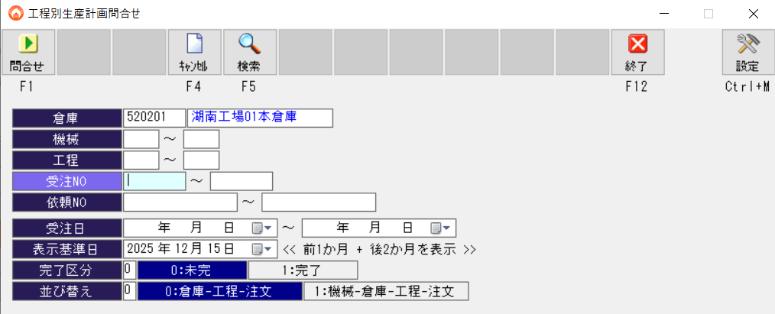

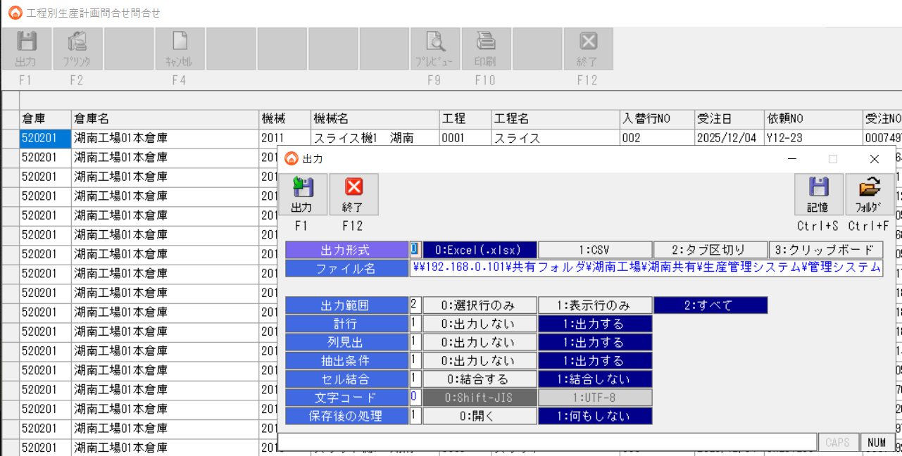

②加工実績明細問い合わせ
\\192.168.0.101\共有フォルダ\湖南工場\湖南共有\002 加工G\●検査表作成\加工実績明細DATA

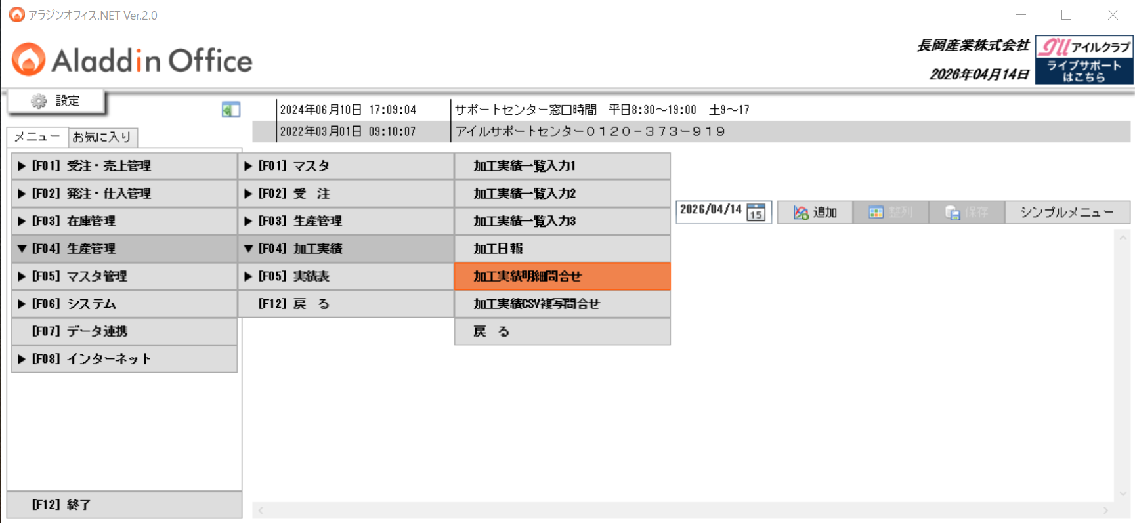

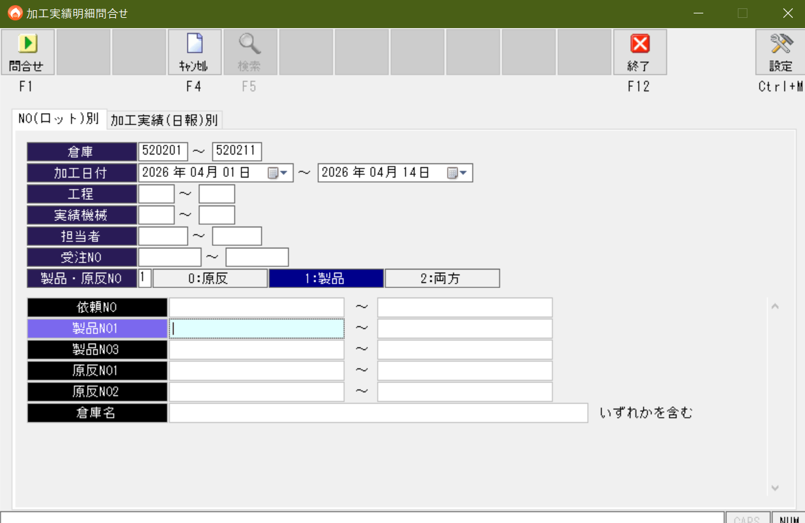

 |  | 倉庫
 |  | 加工日付
 |  | 製品・原反Noの区別を左図に設定
 |  | ※湖南工場の場合です
 |  | ※日付範囲を狭くしないと、吸出しに時間がかかります

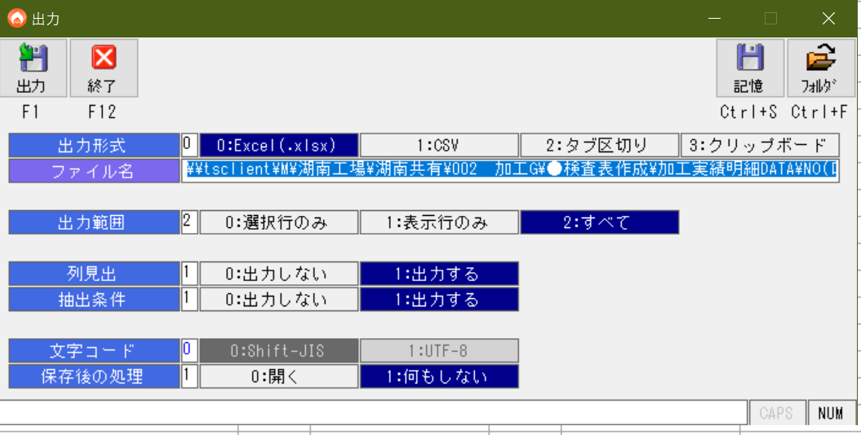
 | 結果を出力する

設定_環境変数
設定_環境変数_雛形TSVから同期
変数名 | 値 | 説明（任意）
TASK_PLAN_SHEET |  | 配台計画シート名（空なら既定 配台計画_タスク入力）
STAGE2_DISPATCH_FLOW_TRIAL_ORDER_FIRST | 1 | 日内配台: 1=試行順優先マルチパス（既定） 0=従来ソート
STAGE2_SERIAL_DISPATCH_BY_TASK_ID | 0 | 1=依頼NO直列
STAGE12_CMD_HIDE_WINDOW | 0 | 段階1/2: cmd 1=非表示(既定) 0=画面上部にコンソール
PLANNING_B1_INSPECTION_EXCLUSIVE_MACHINE | 1 | §B-2/§B-3 設備占有（0 で無効）
PLANNING_B2_EC_FOLLOWER_DISJOINT_TEAMS | 1 | B-2/3 ECと後続の担当者分離（0 で無効）
TEAM_ASSIGN_PRIORITIZE_SURPLUS_STAFF | 0 | 1=人数最優先（従来）
TEAM_ASSIGN_START_SLACK_WAIT_MINUTES | 60 | スラック分（0 で開始のみ）
TEAM_ASSIGN_IGNORE_NEED_SURPLUS_ROW | 0 | 1=need追加人数行を無視
TEAM_ASSIGN_USE_NEED_SURPLUS_IN_MAIN_PASS | 1 | 1=メインで req+追加上限まで探索
TEAM_ASSIGN_HEADCOUNT_FROM_NEED_ONLY | 1 | 0=計画シート必要人数も参照
TEAM_ASSIGN_USE_MASTER_COMBO_SHEET | 1 | 0=組合せ表プリセットを使わない
DISPATCH_INTERVAL_MIRROR_ENFORCE | 1 | 1=配台中の占有区間ミラーで二重検査（0 で無効）
STAGE2_COPY_COLUMN_CONFIG_SHAPES_FROM_INPUT | 1 | 段階2後の列設定図形コピー（0 で無効）
GANTT_COLOR_MODE |  | 結果_設備ガント: 空またはmonotone=従来淡色、full=依頼NO単位の帯色・周辺を鮮やかに
GANTT_ACTUAL_DETAIL_DATE_FROM |  | 結果_設備ガント_実績明細: 表示する暦日の開始（空＝下限なし）。例 2026-04-01 または 2026/4/1
GANTT_ACTUAL_DETAIL_DATE_TO |  | 結果_設備ガント_実績明細: 表示する暦日の終了（空＝上限なし）。段階2の xlsx 生成時のみ有効
EXCLUDE_RULES_TRY_OPENPYXL_SAVE |  | 1=配台不要シートを openpyxl で保存試行
ASSIGN_EOD_DEFER_MAX_REMAINING_ROLLS | 5 | 終業直前デファー対象の最大残ロール
ASSIGN_END_OF_DAY_DEFER_MINUTES | 50 | 終業まで残りこの分数以下で上記と組み合わせ当日開始不可。0で明示無効
DEBUG_TASK_ID |  | デバッグ用依頼NO
TRACE_TEAM_ASSIGN_TASK_ID |  | チーム割付トレース対象
GEMINI_PRICE_USD_IN_PER_M | 0.075
GEMINI_PRICE_USD_OUT_PER_M | 0.3
GEMINI_JPY_PER_USD | 150
GEMINI_MODEL |  | 単一モデルに固定（空なら planning_core の精度順フォールバック列を使用）
GEMINI_MODEL_TRY_ORDER | gemini-3-flash-preview, gemini-2.5-flash, gemini-2.5-flash-lite | カンマ区切りで試行順を上書き（例: gemini-2.5-pro,gemini-2.5-flash）。上級者向け。マクロブック「設定」D/E で有効行がある場合はシート優先
GEMINI_PROGRESS_LOG_INTERVAL_SEC | 12 | Gemini 応答待ちのハートビートログ間隔（秒）。0 で無効
GEMINI_RETRY_MAX_ATTEMPTS | 4 | 同一モデルあたりの最大試行回数（既定 3）。使い切ったら次モデルへ
GEMINI_REQUEST_TIMEOUT_SEC | 200 | Gemini generate_content の HTTP タイムアウト（秒）。超過時は同一モデルを再試行し、試行上限後は次モデルへ。0 で SDK 既定（非推奨）
EXCLUDE_RULES_TEST_E1234 |  | テスト用（通常空）
EXCLUDE_RULES_TEST_E1234_ROW | 9
#TASK_INPUT_WORKBOOK |  | 通常はVBAが設定（シートに書くと上書き）。先頭#行は Python 側でコメント扱い

設定
APIキー設定
ロギング
 | FALSE | スプラッシュウィンド書き込み
 | 1 | タスク完了の音声トラック番号1～4を指定

